Plan1
 | PLANILHA DE ORÇAMENTOS - PROJETO FÁBRICA DE PARAFUSOS
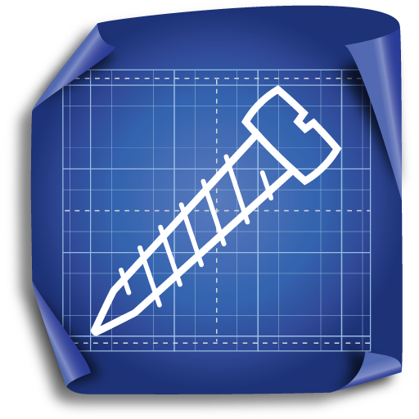
 |  | EMPRESA PARA REFORMA |  |  | FORNECIMENTO MATERIAIS DE CONSTRUÇÃO |  |  | FORNECEDOR DE MÁQUINAS |  |  | FORNECEDOR DA ESTRUTURA ADMISTRAT.
MATERIAIS | UNID | Empreteireira Construbem | Empreiteira Reforsempre | Empreiteira K-Britto | Materias ContruRapido | Materiais Casa do Pedreiro | Materiais Construsempre | Maquiprensa | Industrudo | Ferroaço | Compucia | Infortudo | Escritocenter
Empreiteira reforma | (SV) | R$ 70,000.00 | R$ 80,000.00 | R$ 120,000.00
Eletrecista | (SV) | R$ 5,000.00 | R$ 12,000.00 | R$ 8,000.00
Cimento saco 50kg | (50kg) |  |  |  | R$ 48.00 | R$ 40.00 | R$ 52.00
Areia m² | (m²) |  |  |  | R$ 120.00 | R$ 100.00 | R$ 130.00
Agua m² | (m²) |  |  |  | R$ 12.00 | R$ 10.00 | R$ 13.00
Cano m | (m) |  |  |  | R$ 6.00 | R$ 5.00 | R$ 6.50
Cola para cano | (200g) |  |  |  | R$ 30.00 | R$ 25.00 | R$ 32.50
Torneira | (pç) |  |  |  | R$ 48.00 | R$ 40.00 | R$ 52.00
Registro | (pç) |  |  |  | R$ 48.00 | R$ 40.00 | R$ 52.00
Lixa | (pç) |  |  |  | R$ 6.00 | R$ 5.00 | R$ 6.50
Piso | (m²) |  |  |  | R$ 48.00 | R$ 40.00 | R$ 52.00
Massa para piso | (50kg) |  |  |  | R$ 30.00 | R$ 25.00 | R$ 32.50
Revestimento | (50kg) |  |  |  | R$ 30.00 | R$ 25.00 | R$ 32.50
Massa corrida | (50kg) |  |  |  | R$ 120.00 | R$ 100.00 | R$ 130.00
Massa fina | (50kg) |  |  |  | R$ 120.00 | R$ 100.00 | R$ 130.00
Tinta | (36L) |  |  |  | R$ 120.00 | R$ 100.00 | R$ 130.00
Cabo de cobre | (m) |  |  |  | R$ 4.80 | R$ 4.00 | R$ 5.20
Interruptores | (pç) |  |  |  | R$ 6.00 | R$ 5.00 | R$ 6.50
Tomadas | (pç) |  |  |  | R$ 6.00 | R$ 5.00 | R$ 6.50
Quadro de energia | (pç) |  |  |  | R$ 300.00 | R$ 250.00 | R$ 325.00
Lampadas | (pç) |  |  |  | R$ 24.00 | R$ 20.00 | R$ 26.00
Soquetes | (pç) |  |  |  | R$ 24.00 | R$ 20.00 | R$ 26.00
Prensa | (pç) |  |  |  |  |  |  | R$ 50,000.00 | R$ 55,000.00 | R$ 66,000.00
Balancim | (pç) |  |  |  |  |  |  | R$ 10,000.00 | R$ 11,000.00 | R$ 13,200.00
Carrinho hidráulico | (pç) |  |  |  |  |  |  | R$ 25,000.00 | R$ 27,500.00 | R$ 33,000.00
Paleteira | (pç) |  |  |  |  |  |  | R$ 10,000.00 | R$ 11,000.00 | R$ 13,200.00
Maquina de roletar | (pç) |  |  |  |  |  |  | R$ 30,000.00 | R$ 33,000.00 | R$ 39,600.00
Matéria-prima para try-out | (pç) |  |  |  |  |  |  | R$ 2,000.00 | R$ 2,200.00 | R$ 2,640.00
Cadeira | (pç) |  |  |  |  |  |  |  |  |  | R$ 250.00 | R$ 275.00 | R$ 330.00
Mesa | (pç) |  |  |  |  |  |  |  |  |  | R$ 500.00 | R$ 550.00 | R$ 660.00
NootBook | (pç) |  |  |  |  |  |  |  |  |  | R$ 1,500.00 | R$ 1,650.00 | R$ 1,980.00
Fotocopiadora | (pç) |  |  |  |  |  |  |  |  |  | R$ 2,000.00 | R$ 2,200.00 | R$ 2,640.00

